상품제안서
데일리원 휴대용 알약케이스 | 상품코드: F14609

 |  |  |  |  |  |  | 02-412-0044 | www.easy1.co.kr
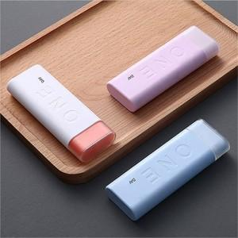 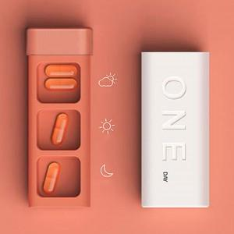

【상세/제작정보】 | .

【인쇄/포장옵션】 | 레이저, 풀칼라 / 포장지포장

【공급단가】 | 수량 | 200~ | 500~ | 1,000~ | 3,000~ | 5,000~
*VAT별도 | 단가 | 3,300원 | 3,190원 | 3,080원 | 2,970원 | 2,860원

【상품 URL】 | https://dev.easy1.co.kr:443/src/goods_detail.php?gdno=14609

